Sheet1
药融园食堂部分设备配置清单报价表
序号 | 设备名称 | 品牌 | 参考图片 | 规格型号 | 数量 | 单位 | 单价 | 合计 | 技术参数
1 | 三层餐车 | 联厨 |  | 型号：CC-03 尺寸：900*500*930 | 1 | 台 |  |  | 1、采用不锈钢厚1.2mm板材制作； 2、配万向刹车轮两个，U型弯管手把； 3、底架采用38*25不锈钢方管；
2 | 平板车 | 林鑫凯 | 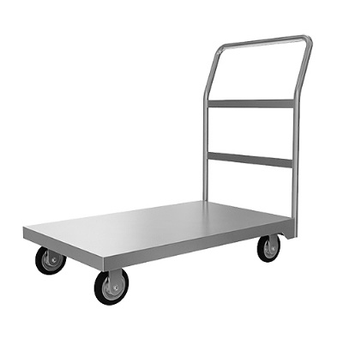 | 型号：PBC-01 尺寸：900*600*900 | 1 | 台 |  |  | 1、采用不锈钢板材，厚1.2mm板材制作； 2、配万向刹车轮两个，定向轮2个，U型弯管手把； 3、底架采用50*50优质不锈钢方管； 4、面底下加15mm木板加固；
3 | 24盘蒸饭柜 | 得利特 | 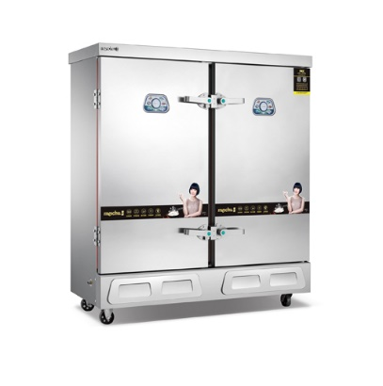 | 型号：ZFG-024 尺寸：1400*600*1500 | 1 | 台 |  |  | 1.功率：24KW 2.电压：380V 3.采用耐热聚胺酯整体发泡工艺,保温、节能、高效 4.新式耐高温胶门封，密封牢固 5.采用名牌电器元件，用电更节省，坚固耐用 6.全自动浮球进水功能，缺水自给，满水自停 7.双安全卸压气阀，保障机体安全使用 8.采用进口优质全不锈钢机体，外观流畅、美观、卫生清洁。 9.304不锈钢发热管。
4 | 四门高身雪柜 | 雪村 | 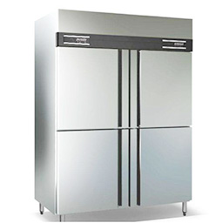 | 型号：XG-004 尺寸：1200*700*1950 | 1 | 台 |  |  | 1.气候类别:4类 2.电 源:～220V/50Hz 3. 输入功率:352W 4.箱内温度(冷冻):-6℃～-12℃ 5.箱内温度(冷藏):-0℃～+10℃ 6.制冷剂:R134a 7.铜管，全钢材料。 8.自动回弹门，电子温控显示。
5 | 双门消毒柜 | 康厨星 | 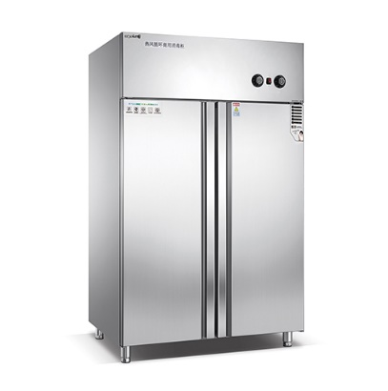 | 型号： 尺寸：1160*430*1810 | 1 | 台 |  |  | 1.全不锈钢柜体 2.不锈钢加粗层架 3.功率：1540W 4.电压：220V 5.消毒温度：25℃～125℃ 6.容量600L
6 | 留样柜 | 雪村 |  | 型号：LYG-001容量，230L； 尺寸：500*600*1720mm | 1 | 台 |  |  | 气候类别:4类 电 源:～220V/50Hz 输入功率:0.33KW 箱内温度:+2℃～10℃ 制冷剂:R134a
7 | 汤粥炉 | 新得利 | 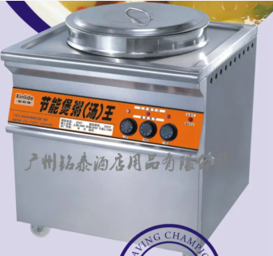 | 型号：TZL-031 尺寸：790*800*800 | 2 | 台 |  |  | 1.输入功率：11KW 2.额定电压：380V 3.容量：100l
8 | 保温桶车 | 莲花 |  | 型号：BWT-002 规格：70L | 1 | 台 |  |  | 保温桶：双层不锈钢发泡保温，容量70L 底座：直径52CM万向推车
9 | 气双头大炒炉 | 联厨 |  | 型号：SCL-022 尺寸：2000*1100*1200 | 1 | 台
10 | 单头简易猛火炉 |  |  |  | 1 | 台
11 | 五格保温售饭台 | 林鑫凯 |  | 型号：BWT-05 尺寸：1800*700*800 | 2 | 台 |  |  | 1、面板采用厚度为1.2mm优质304#不锈钢板； 2、支架、通脚：Φ38mm*1.2mm优质304#不锈钢管； 3、加强筋采用1.0mm厚304#不锈钢制作板折弯； 4、功率：3KW/220V
12 | 开水器带底座 | 联厨 |  | 型号： 尺寸：520*530*1300 | 1 | 套
13 | 三星盆台 | 林鑫凯 | 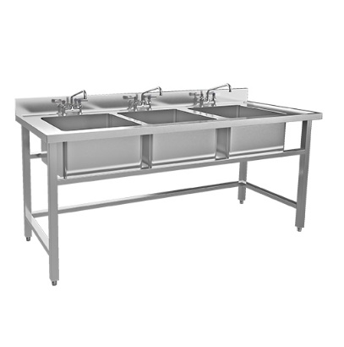 | 型号：PT-03 尺寸：1800*700*800/150 | 2 | 台 |  |  | 1、面板采用厚度为1.2mm优质304#不锈钢板； 2、支架、通脚用φ38x1.0mm优质304#不锈钢管； 3、可调子弹脚用φ38mm优质304#不锈钢子弹脚； 4、星盆斗用1.2mm不优质304#锈钢板； 5、星盆设有滤渣槽，横向置于中间位置，滤渣槽低于两边40mm，排水下水器安装在滤渣槽下面。
14 | 洗手池 | 林鑫凯 | 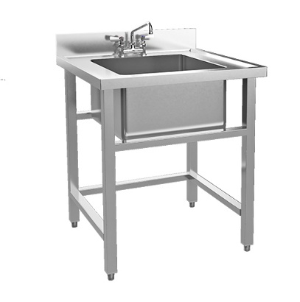 | 型号：XST-01 尺寸：500*500*800/150 | 3 | 台 |  |  | 1、面板采用厚度为1.2mm优质304#不锈钢板； 2、支架、通脚用φ38x1.0mm优质304#不锈钢管； 3、可调子弹脚用φ38mm优质304#不锈钢子弹脚； 4、星盆斗用1.2mm不优质304#锈钢板； 5、星盆设有滤渣槽，横向置于中间位置，滤渣槽低于两边40mm，排水下水器安装在滤渣槽下面。
15 | 四层栅格货架 | 林鑫凯 | 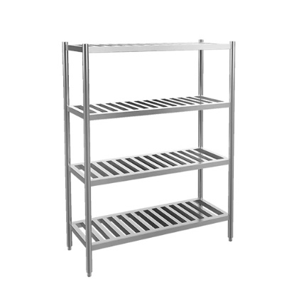 | 型号：HJ-05 尺寸：1450*500*1550 | 2 | 台 |  |  | 1、层架整体采用框架嵌入式结构； 2、主框架采用38*25管厚H=1.2mm 优质304#不锈钢管； 3、层架间隔条采用25*13mm不锈钢方管； 4、柱脚采用φ38 优质304#不锈钢管及可调高低不锈钢子弹脚 。
16 | 米面架 | 林鑫凯 |  | 型号：MJ-01 尺寸：1200*600*300 | 1 | 台 |  |  | 1、采用304#不锈钢方管制作，不锈钢管厚1.0mm； 2、主支撑架为40mm优质304#不锈钢方管； 3、副支架管为32mm优质304#不锈钢方管； 4、横支架管为30mm*15mm优质304#不锈钢方管。
17 | 双层工作台 | 林鑫凯 |  | 型号：GZT-02 尺寸：1800*800*800 | 3 | 张 |  |  | *整体采用SUS304不锈钢制作； *台面厚度1.0mm，内衬15mm防水机制板并用1.0mm厚不锈钢板折成加强筋加固； *脚管采用38*25*1.0mm厚不锈钢方管； *配不锈钢可调子弹脚。
18 | 收残柜车 | 林鑫凯 | 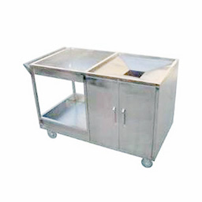 | 型号：SCC-01 尺寸：1200*800*800 | 1 | 台 |  |  | 1、面板采用1.2mm优质304#雪花不锈钢板； 2、支架、通脚用Φ38x1.0mm优质304#不锈钢管； 3、可调子弹脚用Φ38mm优质304#不锈钢子弹脚； 4、收残口尺寸：上口250mm，下口150mm，高度100mm。5、配500个垃圾袋。
19 | 紫外线杀菌灯 | 林鑫凯 | 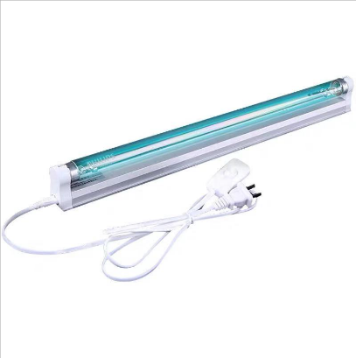 | 型号：ZWD-007 尺寸：1100*100*950 | 10 | 台 |  |  | 石英管状玻璃外壳，发射短波紫外线辐射，253.7nm(UV-C)，具有杀菌的作用，玻璃会把产生臭氧的波长为185nm的辐射过滤掉 用来杀死细菌、病毒及其他微生物或使之失去活性 光源类型: 杀菌消毒
20 | 电热水器 | 美的 |  | 型号：F80-32B3(H) 规格：80升 | 2 | 台 |  |  | 3200w加热配置热水总量，快速加热，保障沐浴水量充足。 防干烧、防漏电、防高水压等多重保护装置。不包含安装管道。
21 | 微波炉 | 美的 |  | 型号：PM20W1 | 1 | 台 |  |  | 一键启动智能解冻，电子杀菌除味
22 | 电磁炉 | 美的 |  | 型号：HT2218 规格：2200W | 1 | 台 |  |  | 2200W炒菜火锅多功能一体节能电磁炉
23 | 4人食堂餐桌椅 | 林鑫凯 |  | 型号：SRCZ-04 尺寸：1200*600*760 | 25 | 台 |  |  | 规格：1200*600*760 塑钢面板 、50*40方通支架 每台4人座。
24 | 1.8米单人床+棕垫 | 林鑫凯 |  | 型号：SMC-1.8 | 1 | 套 |  |  | 1.8米实木床带棕垫
25 | 不锈钢烟罩 | 厂制品 |  | 型号：YZ-05 | 5.2 | 米 |  |  | 规格：L*1200*500㎜ 采用1.0mm优质雪花不锈钢板制作，带1米风管 ，含抽风机。
26 | 风机 | 林鑫凯 |  | 型号：FJ01 | 3 | 台
27 | 弯头 | 厂制品 |  |  | 3 | 个
28 | 圆管道 | 厂制品 |  |  | 3 | 米
29 | 耗材 |  |  |  | 1 | 批
30 | 炒菜锅 | 厂制品 |  |  | 2 | 个
31 | 高庒锅 | 厂制品 |  |  | 1 | 个 |  |  | 大号
32 | 不锈钢油盆 | 厂制品 |  | 11寸 | 2 | 个 |  |  | 炒菜用
33 | 炒菜芍 | 厂制品 |  |  | 2 | 把
34 | 切菜刀 | 十八子 |  |  | 2 | 把
35 | 砍刀 | 十八子 |  |  | 1 | 把
36 | 切菜扳 | 铁木 |  |  | 4 | 块
37 | 装米桶 | 厂制品 |  |  | 1 | 个
38 | 不锈钢碗筷 | 厂制品 |  |  | 200 | 套 |  |  | 筷子为消毒柜专用
39 | 不锈钢小汤碗 | 厂制品 |  |  | 200 | 个
40 | 铝锅 | 厂制品 |  | ▲直径 600mm，高 300mm 加厚锅耳，铝质材料，适用范围：燃 气、明火、炭火。 | 2 | 个
41 | 不锈钢桶 | 厂制品 |  | ▲直径 380mm，高 240mm，采用 1.0mm 厚，304#不锈钢材料。 | 1 | 个
42 | 不锈钢捞 篱 | 厂制品 |  | 型号：无 规格：直径 26CM，竹柄长40CM，总长 60CM ▲优质正材不锈钢板，直径 26CM，竹柄长 40CM，总长 60CM。 | 1 | 个
43 | 不锈钢汤 桶 | 厂制品 |  | 型号：无 规格：直径 50×高 80cm ▲优质正材 304#不锈钢板(Φ500mm）厚度：1.2mm，规格：直径 50×高 80cm，电磁炉可用 | 2 | 个
44 | 不锈钢密 网漏勺 | 厂制品 |  | ▲直径 300mm，密网孔径 3.0mm，深度 71mm，柄长 290mm。 | 1 | 个
45 | 炒菜瓢 | 厂制品 |  | ▲短木柄铁炒菜瓢直径 230mm，深度 60mm，木柄长 300mm，生 铁材料。 | 2 | 个
46 | 不锈钢盆 | 厂制品 |  | ▲直径 400mm，高 115mm，厚 0.8mm,采用 304#不锈钢材料。 | 10 | 个
47 | 不锈钢盆 | 厂制品 |  | ▲直径 600mm，高 170mm，厚 0.8mm,采用 304#不锈钢材料。 | 10 | 个
48 | 调味壶 | 厂制品 |  | 规格：80×210mm，容量 600ML，玻璃杯体，塑料手柄。 | 5 | 个
49 | 炒勺 | 厂制品 |  | 304#不锈钢材质，木柄，圆形直径 14cm，总长 52cm | 2 | 个
50 | 煎鸡蛋铲 | 厂制品 |  |  | 1 | 把
51 | 汤勺（汤粉 间用的） | 厂制品 |  | ▲不锈钢圆形头板 6 分，直径 14cm，总长 55cm | 2 | 个
52 | 1 号手打铲 | 厂制品 |  | ▲短木柄不锈钢炒菜铲，木柄130mm，铲长405mm,铲宽130mm | 1 | 个
53 | 烧鸭针 | 厂制品 |  | 直径 2.5mm，长 170mm，采用 304#不锈钢材料。 | 2 | 条
54 | 加厚不锈钢带木柄 扣肉钩 | 厂制品 |  | 双勾长 50mm,双勾为铁质材料，木柄长 500mm。 | 5 | 个
55 | 半圆硅胶 刮板 | 厂制品 |  | 食品级硅胶，直径 150mm，高 100mm | 1 | 个
56 | 烧鸭挂勾 | 厂制品 |  | 直径 3.5mm,长 300mm，采用 304#不锈钢材料。 | 5 | 个
57 | 叉烧转 | 厂制品 |  | 不锈钢 | 1 | 个
58 | 擀面杖 | 厂制品 |  | 直径 35mm，长度 500mm，实木材料 5 根；直径 35mm，长度 300mm， 实木材料 5 根。 | 1 | 根
59 | 塑料刮面 刀 | 厂制品 |  | 刀口宽 200mm，高度 130mm，厚度 4mm，采用塑料材质。 | 2 | 把
60 | 塑料刮面 刀（小） | 厂制品 |  | 刀口宽 130mm，高度 95mm，厚度 4mm，采用塑料材质。 | 2 | 把
61 | 伸缩杆 | 厂制品 |  | 杆总长 3000mm，合金材料。 | 1 | 条
62 | 单面玻璃 刮 | 厂制品 |  | 型号：无 规格：刮刀长为 350mm，不锈钢柄，优质皮条。 | 1 | 个
63 | 不锈钢铲刀 | 厂制品 |  | 铲宽 100mm，铲长 70mm,手柄长 90mm，半圆字形，不锈钢材料。 | 1 | 把
64 | 地面刮水 器 | 厂制品 |  | 加厚不锈钢杆，杆总高度 130cm，软硅胶条，硅胶长 60cm | 5 | 个
65 | 毛刷 | 厂制品 |  | 毛刷宽 50mm，毛长 45mm，手柄长 150mm | 5 | 把
66 | 长筷子 | 厂制品 |  | 直径 8mm，长度 400mm，鸡翅木或竹子材料，炸油条用的长木条。 | 10 | 双
67 | 钢瓜 刨 | 厂制品 |  |  | 2 | 套
68 | 厚胶手套 | 厂制品 |  | 型号：无 规格：配套 | 20 | 对
69 | 毛头套 | 厂制品 |  | 型号：无 规格：毛套长35cm | 6 | 个
70 | 打蛋器 | 厂制品 |  |  | 1 | 把
71 | 纱手套 | 厂制品 |  | 型号：无 规格：配套 | 20 | 对
72 | 特厚不碎塑料保鲜盒 | 厂制品 |  | 型号：无 规格型号：约 430×300×160mm，加厚 PP 制品 | 50 | 个
73 | 特厚不碎塑料保鲜盒 | 厂制品 |  | 型号：无 规格：约 350×230×120mm，加厚 PP 制品 | 50 | 个
74 | 扫把 | 厂制品 |  | 型号：无 规格：无，塑料，塑料制品 | 10 | 把
75 | 厚胶围裙 | 厂制品 |  | 型号：无 规格：配套 | 6 | 条
76 | 色标毛巾 | 厂制品 |  | 型号：无 规格：配套，红色，绿色，白色，咖啡色,各5条 | 25 | 条
77 | 特厚不碎 塑料保鲜盒 | 厂制品 |  | 型号：无 规格：310×200×100mm，加厚 PP 制品 | 50 | 个
78 | 排拖把 | 厂制品 |  | 型号：无 规格：宽度 50cm，铁柄，棉拖 | 10 | 把
79 | 10 头不锈钢挂钩 | 厂制品 |  | 型号：无 规格：长度 73cm,挂钩直径 0.4cm，不锈钢材质 | 20 | 条
80 | 锅扫 | 厂制品 |  | 型号：007012 规格：配套，竹制品 | 5 | 把
81 | 不锈钢小 汤碗 | 厂制品 |  | 型号：无 规格：Φ13.5cm，高 4.5cm，不锈钢 304# | 200 | 个
82 | 18 大钢铲 | 厂制品 |  | 型号：无 规格：铲面宽 18cm×15.5cm，总 24cm，304 不锈钢材质 | 2 | 个
83 | 14cm 冲孔 粉捞 | 厂制品 |  | 型号：无 规格：直径 14cm，高 16cm，不锈钢 304 材质 | 2 | 个
84 | 18 大钢铲 木柄 | 厂制品 |  | 型号：无 规格：直径 4CM，长 80cm木制品 | 2 | 根
85 | 长柄粉捞 | 厂制品 |  | 型号：无 规格：Φ14cm，高 12cm，不锈钢 304 材质，竹柄 | 2 | 个
86 | 10 寸铁捞 利 | 厂制品 |  | 型号：无 规格：10 寸，不锈钢 304 材质，竹柄 | 1 | 个
87 | 750 型落地 扇 | 多丽 |  | 型号：FS3-750 规格：直径 80CM，高 145CM，塑钢叶片 | 4 | 台 |  |  | 旋转开关，低、中、高三档调节，立杆高低调节，特有密伞护罩，金属海棠铝叶，大角度电控左右摇头，电机超温保护，金属外壳
88 | 30 漏盆 | 厂制品 |  | 型号：无 规格：直径 30cm,高 10.5cm，不锈钢材质 | 5 | 个
89 | 5000 量杯 | 厂制品 |  | 型号：无 规格：直径 20cm,高 24.5cm，PE 制品 | 5 | 个
90 | 500 量杯 | 厂制品 |  | 型号：无 规格：110*158mm ，PE 制品 | 5 | 个
91 | 150 公斤电子秤 | 厂制品 |  |  | 1 | 台
92 | 菜蓝 | 厂制品 |  | 型号：无 规格：60*42*32cm，加厚塑料制品 | 5 | 个
93 | 菜蓝 | 厂制品 |  | 型号：无 规格：80*42*32cm，加厚塑料制品 | 5 | 个
94 | 浅盘 | 厂制品 |  | 型号：无 规格：14 寸 密胺瓷，白色圆形盘。 | 10 | 个
95 | 浅盘 | 厂制品 |  | 型号：无 规格：10 寸 密胺瓷，白色圆形盘。 | 10 | 个
96 | 打饭勺 304 | 厂制品 |  | 型号：无 规格：勺面宽 7.6CM，勺面长 10CM，总长 28.5CM 优质不锈钢 304# | 5 | 个
97 | 汤匙 | 厂制品 |  | 型号：无 规格：勺面宽 35mm 长度 150mm | 200 | 个
98 | 筷子 | 厂制品 |  | 型号：无 规格：长 24CM 竹材质 | 1000 | 双
99 | 食品夹 | 厂制品 |  | 型号：无 规格：长 28.5cm,宽 4.5cm SUS304 不锈钢材质 | 2 | 个
100 | 钢丝球 | 厂制品 |  | 型号：无 规格：配套 SUS304 不锈钢材质 | 20 | 个
101 | 保鲜膜 | 厂制品 |  | 型号：无 规格：宽约 50cm食品级 | 5 | 件
102 | 不锈钢长柄打汤瓢 | 厂制品 |  | 型号：无 规格：柄长 43cm,勺口直径 16cm,勺口高 9cm，容量 1300ml 全不锈钢材质 | 2 | 个
103 | 单柄煮粉 锅 | 厂制品 |  | 型号：无 规格：直径 35cm | 3 | 个
104 | 60cm 小炒 锅 | 厂制品 |  | 型号：无 规格：直径 60cm | 1 | 个
105 | 52cm 小炒 锅 | 厂制品 |  | 型号：无 规格：直径 52cm | 1 | 个
106 | 39cm 小炒 锅 | 厂制品 |  | 型号：无 规格：直径 39cm | 1 | 个
107 | 不锈钢单柄密筛捞沥 | 厂制品 |  | 型号：无 规格：直径 15cm不锈钢材质 | 1 | 个
108 | 厨师服 | 厂制品 |  | 规格：,XL 码 3 件,L 码 3 件；白色底金 边条，面料：涤棉 | 6 | 件
109 | 船帽 | 厂制品 |  | 型号：无 规格：配套 白色底、红条纹，面料：涤棉 | 6 | 顶

合计：人民币： 元整（￥： 元)
供应商签章： 联 系 人： 电 话：

